fg_4_MID
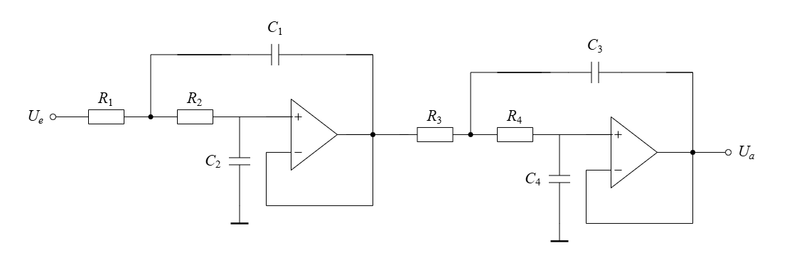
f_g | R_1 | R_2 | R_3 | R_4 | Aproximation | w_g
2000 | 7684.92 | 3705.42 | 7205.46 | 4047.65 | Linkwitz/Riley | 12566.37
2050 | 7497.48 | 3615.04 | 7029.72 | 3948.93 | Linkwitz/Riley | 12880.53
2100 | 7318.97 | 3528.97 | 6862.34 | 3854.90 | Linkwitz/Riley | 13194.69 | C_1= | 2.26E-08
2150 | 7148.76 | 3446.90 | 6702.75 | 3765.25 | Linkwitz/Riley | 13508.85 | C_2= | 9.84E-09
2200 | 6986.29 | 3368.56 | 6550.42 | 3679.68 | Linkwitz/Riley | 13823.01
2250 | 6831.04 | 3293.71 | 6404.85 | 3597.91 | Linkwitz/Riley | 14137.17
2300 | 6682.54 | 3222.10 | 6265.62 | 3519.69 | Linkwitz/Riley | 14451.33 | C_3= | 2.18E-08
2350 | 6540.36 | 3153.55 | 6132.30 | 3444.81 | Linkwitz/Riley | 14765.49 | C_4= | 9.96E-09
2400 | 6404.10 | 3087.85 | 6004.55 | 3373.04 | Linkwitz/Riley | 15079.64
2450 | 6273.40 | 3024.83 | 5882.01 | 3304.20 | Linkwitz/Riley | 15393.80
2500 | 6147.94 | 2964.34 | 5764.37 | 3238.12 | Linkwitz/Riley | 15707.96 | Q_1= | 0.71
2550 | 6027.39 | 2906.21 | 5651.34 | 3174.63 | Linkwitz/Riley | 16022.12 | Q_2= | 0.71
2600 | 5911.48 | 2850.32 | 5542.66 | 3113.58 | Linkwitz/Riley | 16336.28
2650 | 5799.94 | 2796.54 | 5438.08 | 3054.83 | Linkwitz/Riley | 16650.44
2700 | 5692.53 | 2744.75 | 5337.38 | 2998.26 | Linkwitz/Riley | 16964.60
2750 | 5589.03 | 2694.85 | 5240.33 | 2943.74 | Linkwitz/Riley | 17278.76
2800 | 5489.23 | 2646.73 | 5146.76 | 2891.18 | Linkwitz/Riley | 17592.92
2850 | 5392.93 | 2600.29 | 5056.46 | 2840.46 | Linkwitz/Riley | 17907.08
2900 | 5299.95 | 2555.46 | 4969.28 | 2791.48 | Linkwitz/Riley | 18221.24
2950 | 5210.12 | 2512.15 | 4885.06 | 2744.17 | Linkwitz/Riley | 18535.40
3000 | 5123.28 | 2470.28 | 4803.64 | 2698.43 | Linkwitz/Riley | 18849.56
3050 | 5039.29 | 2429.78 | 4724.89 | 2654.20 | Linkwitz/Riley | 19163.72
3100 | 4958.01 | 2390.59 | 4648.68 | 2611.39 | Linkwitz/Riley | 19477.87
3150 | 4879.31 | 2352.65 | 4574.89 | 2569.94 | Linkwitz/Riley | 19792.03
3200 | 4803.08 | 2315.89 | 4503.41 | 2529.78 | Linkwitz/Riley | 20106.19
3250 | 4729.18 | 2280.26 | 4434.13 | 2490.86 | Linkwitz/Riley | 20420.35
3300 | 4657.53 | 2245.71 | 4366.94 | 2453.12 | Linkwitz/Riley | 20734.51
3350 | 4588.01 | 2212.19 | 4301.77 | 2416.51 | Linkwitz/Riley | 21048.67
3400 | 4520.54 | 2179.66 | 4238.50 | 2380.97 | Linkwitz/Riley | 21362.83
3450 | 4455.03 | 2148.07 | 4177.08 | 2346.46 | Linkwitz/Riley | 21676.99
3500 | 4391.38 | 2117.38 | 4117.40 | 2312.94 | Linkwitz/Riley | 21991.15
3550 | 4329.53 | 2087.56 | 4059.41 | 2280.37 | Linkwitz/Riley | 22305.31
3600 | 4269.40 | 2058.57 | 4003.03 | 2248.69 | Linkwitz/Riley | 22619.47
3650 | 4210.92 | 2030.37 | 3948.20 | 2217.89 | Linkwitz/Riley | 22933.63
3700 | 4154.01 | 2002.93 | 3894.84 | 2187.92 | Linkwitz/Riley | 23247.79
3750 | 4098.62 | 1976.22 | 3842.91 | 2158.75 | Linkwitz/Riley | 23561.94
3800 | 4044.70 | 1950.22 | 3792.35 | 2130.34 | Linkwitz/Riley | 23876.10
3850 | 3992.17 | 1924.89 | 3743.10 | 2102.67 | Linkwitz/Riley | 24190.26
3900 | 3940.99 | 1900.21 | 3695.11 | 2075.72 | Linkwitz/Riley | 24504.42
3950 | 3891.10 | 1876.16 | 3648.33 | 2049.44 | Linkwitz/Riley | 24818.58
4000 | 3842.46 | 1852.71 | 3602.73 | 2023.82 | Linkwitz/Riley | 25132.74
4050 | 3795.02 | 1829.84 | 3558.25 | 1998.84 | Linkwitz/Riley | 25446.90
4100 | 3748.74 | 1807.52 | 3514.86 | 1974.46 | Linkwitz/Riley | 25761.06
4150 | 3703.58 | 1785.74 | 3472.51 | 1950.67 | Linkwitz/Riley | 26075.22
4200 | 3659.49 | 1764.49 | 3431.17 | 1927.45 | Linkwitz/Riley | 26389.38
4250 | 3616.43 | 1743.73 | 3390.80 | 1904.78 | Linkwitz/Riley | 26703.54
4300 | 3574.38 | 1723.45 | 3351.38 | 1882.63 | Linkwitz/Riley | 27017.70
4350 | 3533.30 | 1703.64 | 3312.85 | 1860.99 | Linkwitz/Riley | 27331.86
4400 | 3493.15 | 1684.28 | 3275.21 | 1839.84 | Linkwitz/Riley | 27646.02
4450 | 3453.90 | 1665.36 | 3238.41 | 1819.17 | Linkwitz/Riley | 27960.17
4500 | 3415.52 | 1646.85 | 3202.43 | 1798.96 | Linkwitz/Riley | 28274.33
4550 | 3377.99 | 1628.76 | 3167.23 | 1779.19 | Linkwitz/Riley | 28588.49
4600 | 3341.27 | 1611.05 | 3132.81 | 1759.85 | Linkwitz/Riley | 28902.65
4650 | 3305.34 | 1593.73 | 3099.12 | 1740.92 | Linkwitz/Riley | 29216.81
4700 | 3270.18 | 1576.77 | 3066.15 | 1722.40 | Linkwitz/Riley | 29530.97
4750 | 3235.76 | 1560.18 | 3033.88 | 1704.27 | Linkwitz/Riley | 29845.13
4800 | 3202.05 | 1543.92 | 3002.27 | 1686.52 | Linkwitz/Riley | 30159.29
4850 | 3169.04 | 1528.01 | 2971.32 | 1669.13 | Linkwitz/Riley | 30473.45
4900 | 3136.70 | 1512.42 | 2941.00 | 1652.10 | Linkwitz/Riley | 30787.61
4950 | 3105.02 | 1497.14 | 2911.30 | 1635.41 | Linkwitz/Riley | 31101.77
5000 | 3073.97 | 1482.17 | 2882.18 | 1619.06 | Linkwitz/Riley | 31415.93
5050 | 3043.53 | 1467.49 | 2853.65 | 1603.03 | Linkwitz/Riley | 31730.09
5100 | 3013.69 | 1453.11 | 2825.67 | 1587.31 | Linkwitz/Riley | 32044.25
5150 | 2984.44 | 1439.00 | 2798.24 | 1571.90 | Linkwitz/Riley | 32358.40
5200 | 2955.74 | 1425.16 | 2771.33 | 1556.79 | Linkwitz/Riley | 32672.56
5250 | 2927.59 | 1411.59 | 2744.94 | 1541.96 | Linkwitz/Riley | 32986.72
5300 | 2899.97 | 1398.27 | 2719.04 | 1527.41 | Linkwitz/Riley | 33300.88
5350 | 2872.87 | 1385.20 | 2693.63 | 1513.14 | Linkwitz/Riley | 33615.04
5400 | 2846.27 | 1372.38 | 2668.69 | 1499.13 | Linkwitz/Riley | 33929.20
5450 | 2820.15 | 1359.79 | 2644.20 | 1485.38 | Linkwitz/Riley | 34243.36
5500 | 2794.52 | 1347.43 | 2620.17 | 1471.87 | Linkwitz/Riley | 34557.52
5550 | 2769.34 | 1335.29 | 2596.56 | 1458.61 | Linkwitz/Riley | 34871.68
5600 | 2744.61 | 1323.36 | 2573.38 | 1445.59 | Linkwitz/Riley | 35185.84
5650 | 2720.33 | 1311.65 | 2550.60 | 1432.80 | Linkwitz/Riley | 35500.00
5700 | 2696.46 | 1300.15 | 2528.23 | 1420.23 | Linkwitz/Riley | 35814.16
5750 | 2673.02 | 1288.84 | 2506.25 | 1407.88 | Linkwitz/Riley | 36128.32
5800 | 2649.97 | 1277.73 | 2484.64 | 1395.74 | Linkwitz/Riley | 36442.47
5850 | 2627.32 | 1266.81 | 2463.40 | 1383.81 | Linkwitz/Riley | 36756.63
5900 | 2605.06 | 1256.07 | 2442.53 | 1372.08 | Linkwitz/Riley | 37070.79
5950 | 2583.17 | 1245.52 | 2422.00 | 1360.55 | Linkwitz/Riley | 37384.95
6000 | 2561.64 | 1235.14 | 2401.82 | 1349.22 | Linkwitz/Riley | 37699.11

